상품제안서
트로이카카드케이스 | 상품코드: S17239

 |  |  |  |  |  |  | 02-713-8555 | www.synergygift.co.kr
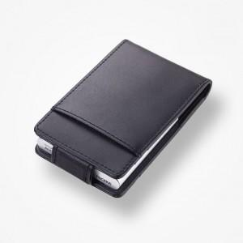

【상세/제작정보】 | .

【인쇄/포장옵션】 | 레이저 / 포장지포장

【공급단가】 | 수량 | 15~ | 50~ | 100~ | 500~ | 1,000~
*VAT별도 | 단가 | 53,760원 | 51,760원 | 49,770원 | 47,780원 | 46,590원

【상품 URL】 | https://www.synergygift.co.kr:443/src/goods_detail.php?gdno=7449

